FPS
FeliCa Plug Service

 | FeliCa Plugをつないでみよう。
 | 図にしてみてわかったが、これだったら直接スマホ同士でNFCなりBluetoothなりで通信すればいいやん。
 | まあ、練習だから深く考えるのはやめよう。

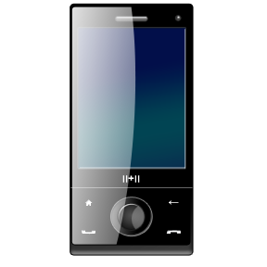
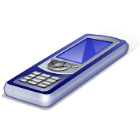
nRF51822
FeliCa
Plug
NFC
BLE

 |  | 搬送波検知で動作するのは、やめよう。
 |  | Read w/o EncされたときにNotifyするだけにする。
 |  | データは単にATTで持てば良いだろう。
 |  | NDEF形式にして、読ませたいデータはBLEで書き込む。

概要
Characteristic
Server
Client
nRF51822
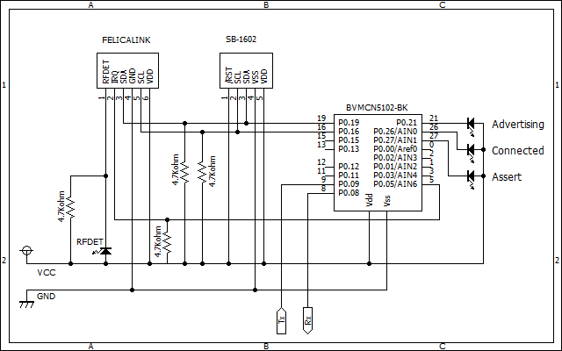
read w/o res.
FPS_NDEF
FeliCa Plug
read
notify NFC read

FPS_xxx

Service

FPS_NDEF

value

CCCD(notify)

FPS_xxx

value

